注文用紙
第５７回マクドナルド全国ミニバス大会山口県予選会 記念ウェアご注文用紙

 |  |  |  |  |  |  |  |  | 【メーカー】BALL LINE |  |  | ※1～2cmの誤差は予めご了承ください。
申込締切 |  | 2025年10月30日(木) |  |  |  |  |  |  |  |  |  | ※『身長』はこちらがおすすめしているサイズですので、参考までにご覧ください。
 |  |  |  |  |  |  |  |  |  |  |  | Tシャツ&ロンT |  |  |  |  |  |  | トレーナー
お支払期限 |  | 2025年11月18日(火) |  |  |  |  |  |  | サイズ用 |  |  | 2XS | XS | S | M | L | XL | 2XL | XS | S | M | L | XL | 2XL
 |  |  |  |  |  |  |  |  |  |  | 身長 | 136-146 | 144-154 | 152-162 | 160-170 | 167-175 | 173-180 | 177-185 |  | 150-155 | 155-160 | 160-170 | 170-175 | 75-180
納品日 |  | 11月27日(木)発送 → 郵送納品 |  |  |  |  |  |  |  |  | 身幅 | 46 | 48.5 | 51 | 53.5 | 56 | 58.5 | 61 | 52 | 50 | 53 | 56 | 59 | 62 |  |  |  | お支払い合計金額
 |  |  |  |  |  |  |  |  |  |  | 着丈 | 62 | 65 | 68 | 71 | 74 | 77 | 80 | 64 | 64 | 67 | 70 | 73 | 76 |  |  |  | 0 |  |  |  | 円

チーム名 | <ふりがな> |  |  |  |  |  |  |  |  |  | 申込責任者 | <ふりがな> |  |  |  |  |  |  |  |  |  |  |  |  |  |  |  |  | 単価 | 数量 | 小計
 |  |  |  |  |  |  |  |  | 男 ・ 女 |  |  |  |  |  |  |  |  |  | 【注意事項】 |  |  |  |  |  |  |  |  | Tシャツ | 3,000 | 0 | 0 | 円
 |  |  |  |  |  |  |  |  |  |  |  |  |  |  |  |  |  |  | ※入金を確認してからの郵送納品となります。 |  |  |  |  |  |  |  |  | ロンT | 3,500 | 0 | 0 | 円 | ※薄ピンクの部分へご記入をお願いします！！
 | <アルファベット表記> |  |  |  |  |  |  |  |  |  |  |  | ※決勝大会へ出場するチームのみ |  |  |  |  |  | ※ご注文商品の合計金額が15,000円以下の場合は送料が発生します。 |  |  |  |  |  |  |  |  | トレーナー | 6,000 | 0 | 0 | 円
住所 | 〒 |  |  |  |  |  |  |  |  |  | TEL 【携帯】 |  |  |  |  |  |  |  | ※申込期限を過ぎてからのご注文は大会後の納品となります。 |  |  |  |  |  |  |  |  | タオル | 1,800 | 0 | 0 | 円
（郵送先） |  |  |  |  |  |  |  |  |  |  |  |  |  |  |  |  |  |  | ※期限までにお支払い頂ければ、大会前日着にて郵送可能です。 |  |  |  |  |  |  |  |  | 送料 | 900 |  | 0 | 円
納品方法 | □郵送(下記の希望お届け時間へチェックしてください) |  |  |  |  |  |  |  |  | □店頭(山口店)受け取り |  |  |  |  |  |  |  |  | ※決勝大会に出場しないチームもご購入頂けます。 |  |  |  |  |  |  |  |  | ※商品の合計金額が15,000円以下の場合は送料の数量欄に「1」と入力してください。
お届け希望時間帯 | □指定無し □午前中 □14時-16時 □16時-18時 □18時-20時 □19時-21時

 | 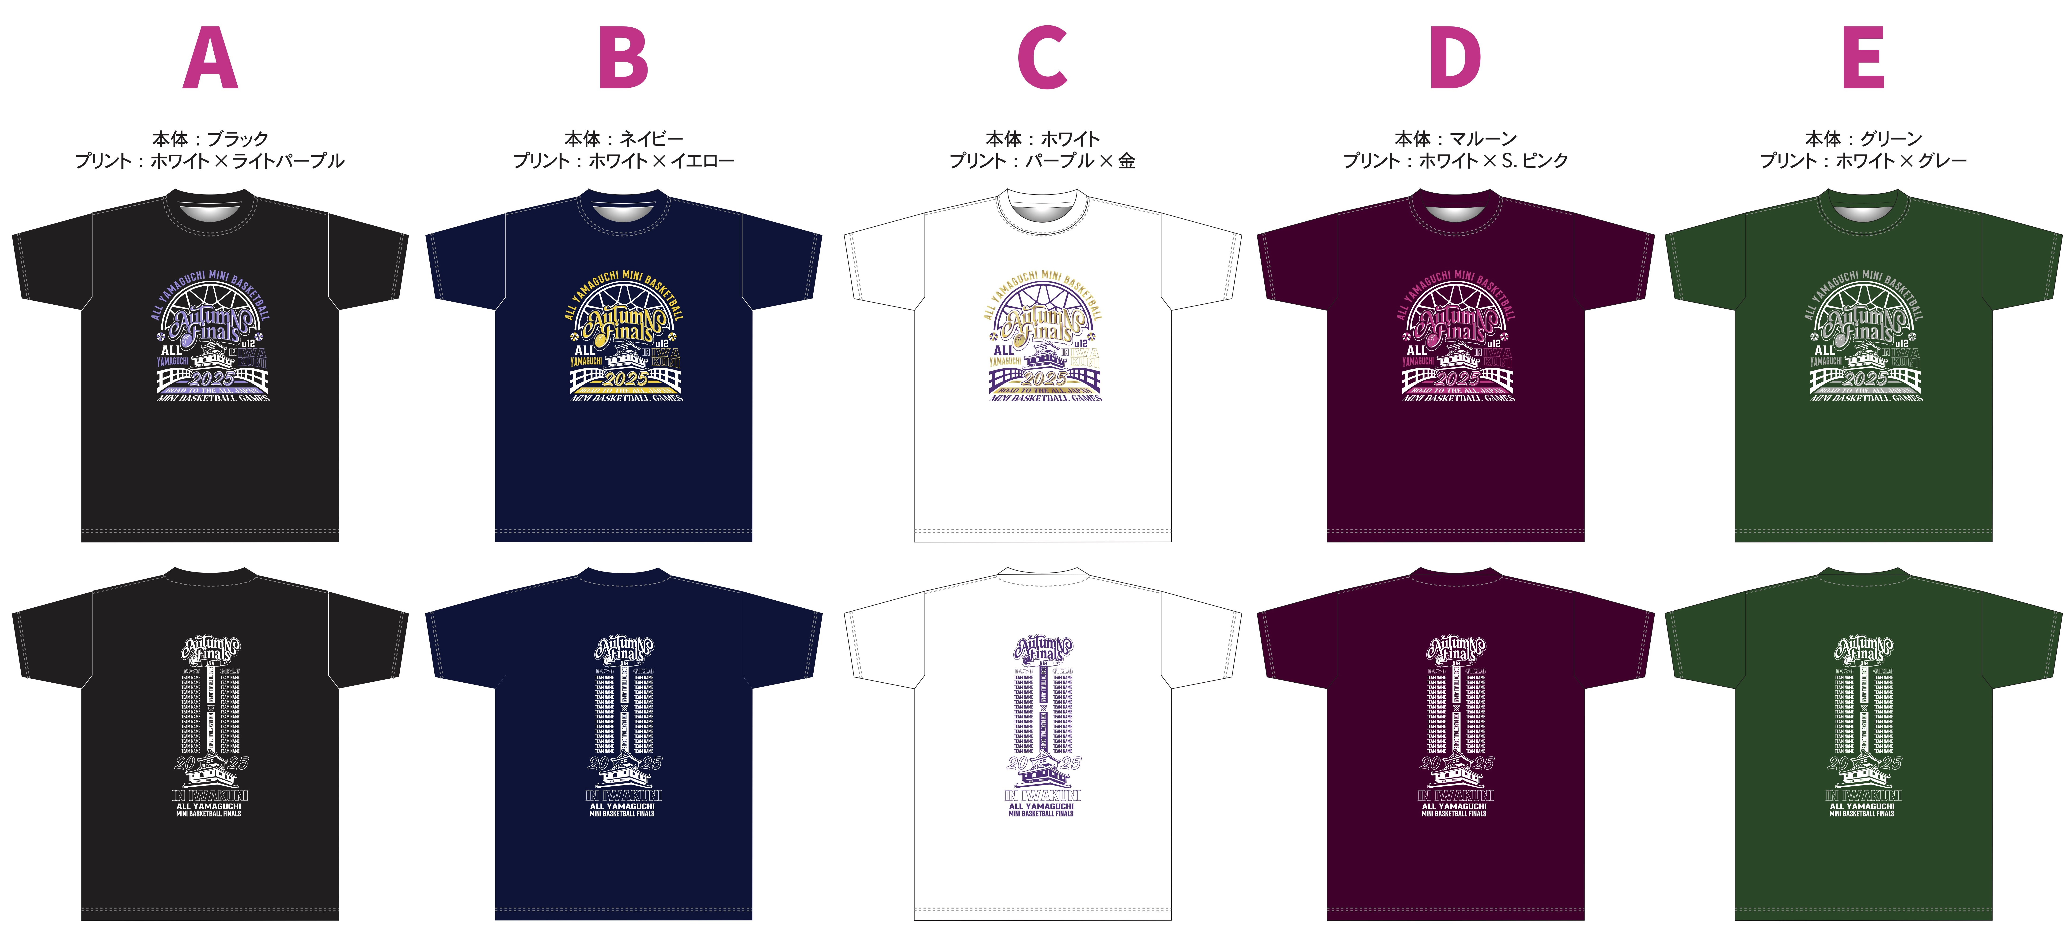 |  |  |  |  |  |  |  |  |  | 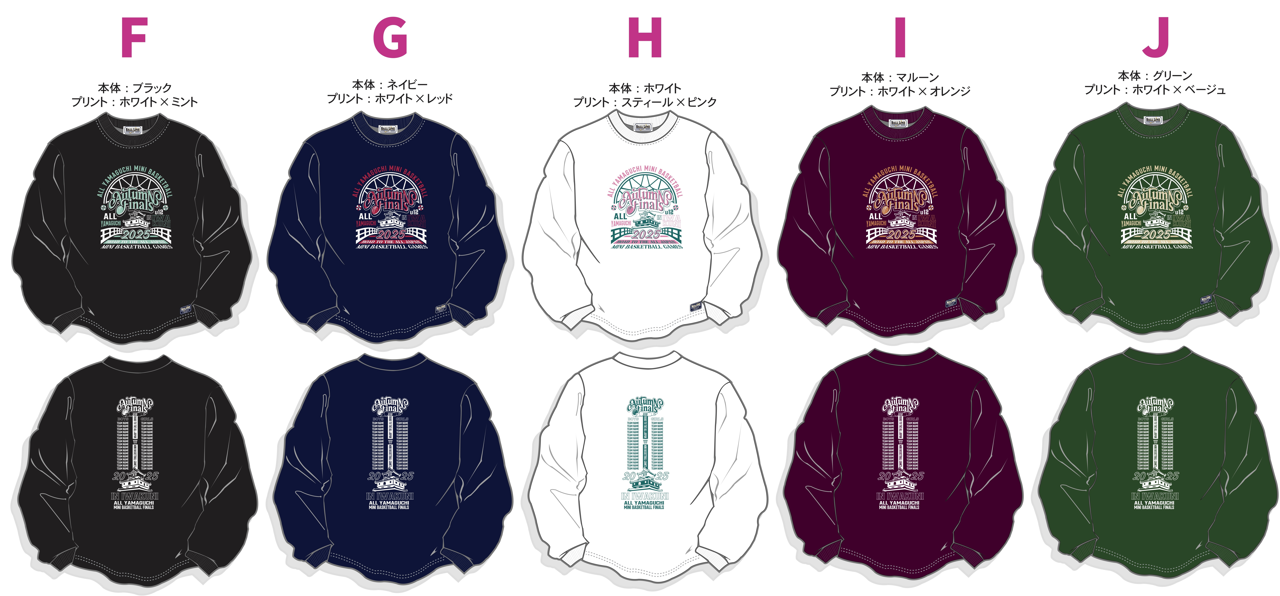

 | Tシャツ / 3,000円 |  |  |  |  |  |  |  |  |  | ロンT / 3,500円 |  |  |  |  |  |  |  |  |  | トレーナー / 6,000円
 | A |  | B |  | C |  | D |  | E |  | F |  | G |  | H |  | I |  | J |  | K |  | L |  | M
 | ブラック |  | ネイビー |  | ホワイト |  | マルーン |  | グリーン |  | ブラック |  | ネイビー |  | ホワイト |  | マルーン |  | グリーン |  | ブラック |  | ネイビー |  | グレー |  |  |  | タオル / 1,800円
 | 背中有 | 背中無 | 背中有 | 背中無 | 背中有 | 背中無 | 背中有 | 背中無 | 背中有 | 背中無 | 背中有 | 背中無 | 背中有 | 背中無 | 背中有 | 背中無 | 背中有 | 背中無 | 背中有 | 背中無 | 背中有 | 背中無 | 背中有 | 背中無 | 背中有 | 背中無
XXS |  |  |  |  |  |  |  |  |  |  |  |  |  |  |  |  |  |  |  |  |  |  |  |  |  |  | XXS |  | N：ブラック
XS |  |  |  |  |  |  |  |  |  |  |  |  |  |  |  |  |  |  |  |  |  |  |  |  |  |  | XS |  | O：ネイビー
S |  |  |  |  |  |  |  |  |  |  |  |  |  |  |  |  |  |  |  |  |  |  |  |  |  |  | S |  | P：ホワイト
M |  |  |  |  |  |  |  |  |  |  |  |  |  |  |  |  |  |  |  |  |  |  |  |  |  |  | M |  | 合計 |  | 0
L |  |  |  |  |  |  |  |  |  |  |  |  |  |  |  |  |  |  |  |  |  |  |  |  |  |  | L
XL |  |  |  |  |  |  |  |  |  |  |  |  |  |  |  |  |  |  |  |  |  |  |  |  |  |  | XL
XXL |  |  |  |  |  |  |  |  |  |  |  |  |  |  |  |  |  |  |  |  |  |  |  |  |  |  | XXL
3XL |  |  |  |  |  |  |  |  |  |  |  |  |  |  |  |  |  |  |  |  |  |  |  |  |  |  | 3XL
合計 | 0 | 0 | 0 | 0 | 0 | 0 | 0 | 0 | 0 | 0 | 0 | 0 | 0 | 0 | 0 | 0 | 0 | 0 | 0 | 0 | 0 | 0 | 0 | 0 | 0 | 0 | 合計

